상품제안서
ST-075(L) 원형콤팩트 확대거울 | 상품코드: S09752

 |  |  |  |  |  | 02-713-8555 | www.synergygift.co.kr
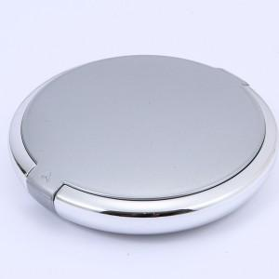

【상세/제작정보】 | 200개 이상주문시 1도인쇄 무료 200개 이하주문시 1도당 20,000

【인쇄/포장옵션】 | 실크 / 포장지포장

【공급단가】 | 수량 | 200~ | 1,000~ | 2,000~ | 4,000~
*VAT별도 | 단가 | 3,780원 | 3,640원 | 3,500원 | 3,360원

【상품 URL】 | https://www.synergygift.co.kr:443/src/goods_detail.php?gdno=2199

